Sheet1
 | SMILES | Chirality
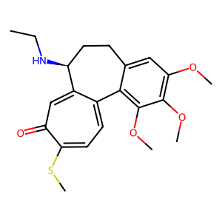 | COc2c3C1=CC=C(SC)C(=O)C=C1[C@H](CCc3cc(OC)c2OC)NCC | [(14, 'S')]
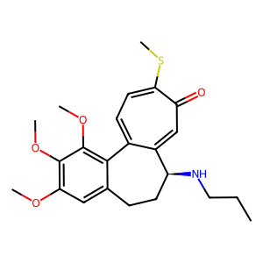 | COc2c3C1=CC=C(SC)C(=O)C=C1[C@H](CCc3cc(OC)c2OC)NCCC | [(14, 'S')]
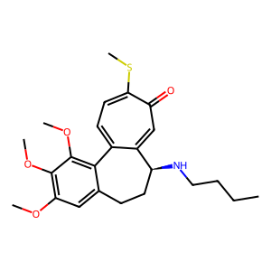 | COc2c3C1=CC=C(SC)C(=O)C=C1[C@H](CCc3cc(OC)c2OC)NCCCC | [(14, 'S')]
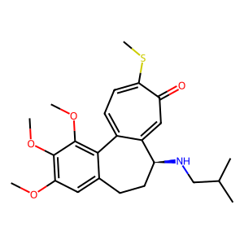 | CC(C)CN[C@H]2CCc3cc(OC)c(OC)c(OC)c3C1=CC=C(SC)C(=O)C=C12 | [(5, 'S')]
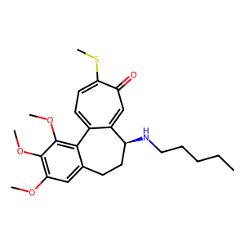 | COc2c3C1=CC=C(SC)C(=O)C=C1[C@H](CCc3cc(OC)c2OC)NCCCCC | [(14, 'S')]
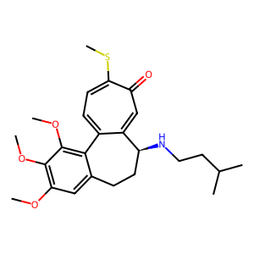 | CC(C)CCN[C@H]2CCc3cc(OC)c(OC)c(OC)c3C1=CC=C(SC)C(=O)C=C12 | [(6, 'S')]
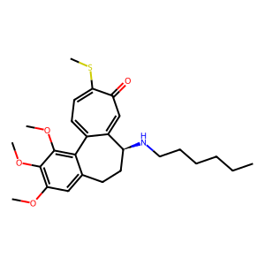 | COc2c3C1=CC=C(SC)C(=O)C=C1[C@H](CCc3cc(OC)c2OC)NCCCCCC | [(14, 'S')]
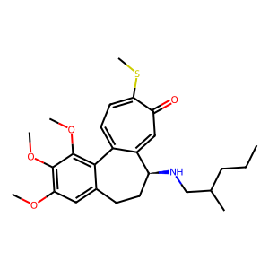 | CC(CCC)CN[C@H]2CCc3cc(OC)c(OC)c(OC)c3C1=CC=C(SC)C(=O)C=C12 | [(7, 'S')]
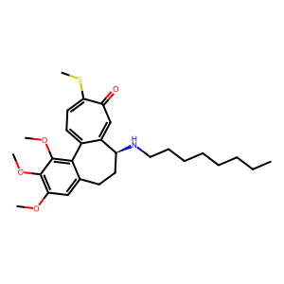 | COc2c3C1=CC=C(SC)C(=O)C=C1[C@H](CCc3cc(OC)c2OC)NCCCCCCCC | [(14, 'S')]
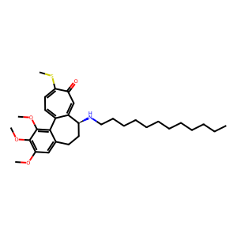 | COc2c3C1=CC=C(SC)C(=O)C=C1[C@H](CCc3cc(OC)c2OC)NCCCCCCCCCCCC | [(14, 'S')]
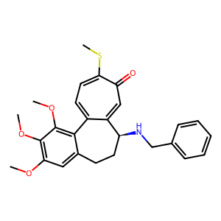 | COc2c3C1=CC=C(SC)C(=O)C=C1[C@H](CCc3cc(OC)c2OC)NCc4ccccc4 | [(14, 'S')]
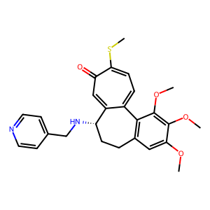 | COc3c(OC)c(OC)cc4CC[C@H](NCc1ccncc1)C2=CC(=O)C(SC)=CC=C2c34 | [(13, 'S')]
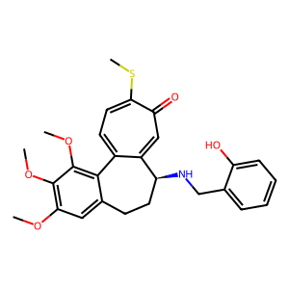 | Oc4ccccc4CN[C@H]2CCc3cc(OC)c(OC)c(OC)c3C1=CC=C(SC)C(=O)C=C12 | [(9, 'S')]
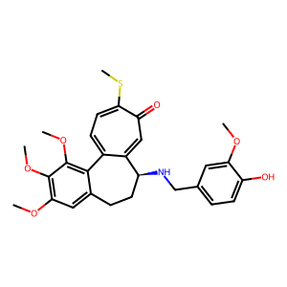 | Oc1ccc(cc1OC)CN[C@H]3CCc4cc(OC)c(OC)c(OC)c4C2=CC=C(SC)C(=O)C=C23 | [(11, 'S')]
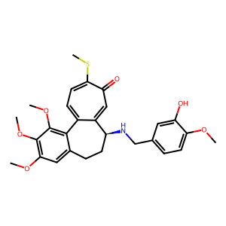 | COc1ccc(cc1O)CN[C@H]3CCc4cc(OC)c(OC)c(OC)c4C2=CC=C(SC)C(=O)C=C23 | [(11, 'S')]
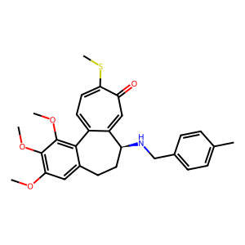 | Cc1ccc(cc1)CN[C@H]3CCc4cc(OC)c(OC)c(OC)c4C2=CC=C(SC)C(=O)C=C23 | [(9, 'S')]
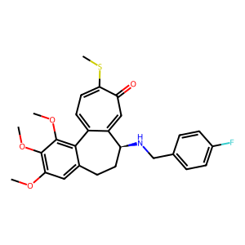 | Fc1ccc(cc1)CN[C@H]3CCc4cc(OC)c(OC)c(OC)c4C2=CC=C(SC)C(=O)C=C23 | [(9, 'S')]
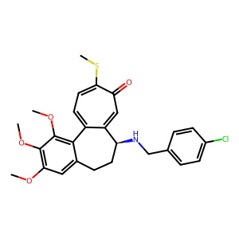 | Clc1ccc(cc1)CN[C@H]3CCc4cc(OC)c(OC)c(OC)c4C2=CC=C(SC)C(=O)C=C23 | [(9, 'S')]
 | Ic1ccc(cc1)CN[C@H]3CCc4cc(OC)c(OC)c(OC)c4C2=CC=C(SC)C(=O)C=C23 | [(9, 'S')]
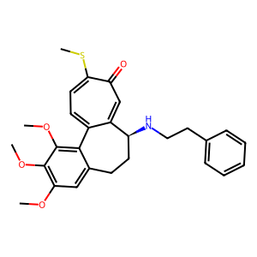 | COc2c3C1=CC=C(SC)C(=O)C=C1[C@H](CCc3cc(OC)c2OC)NCCc4ccccc4 | [(14, 'S')]
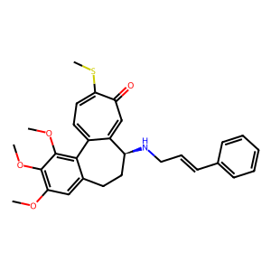 | COc2c3C1=CC=C(SC)C(=O)C=C1[C@H](CCc3cc(OC)c2OC)NC/C=C/c4ccccc4 | [(14, 'S')]
 | COc2c3C1=CC=C(SC)C(=O)C=C1[C@H](CCc3cc(OC)c2OC)NC/C=C/c4ccccc4 | [(14, 'S')]
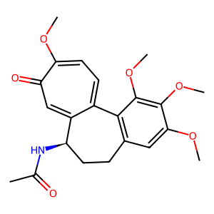 | COc3cc2CC[C@@H](NC(C)=O)c1cc(=O)c(OC)ccc1c2c(OC)c3OC | [(7, 'R')]
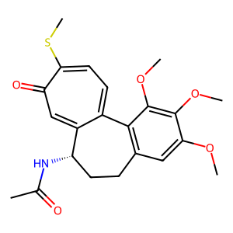 | COc3cc2CC[C@H](NC(C)=O)c1cc(=O)c(SC)ccc1c2c(OC)c3OC | [(7, 'S')]
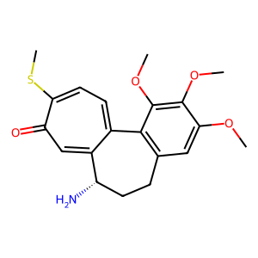 | COc3cc2CC[C@H](N)c1cc(=O)c(SC)ccc1c2c(OC)c3OC | [(7, 'S')]
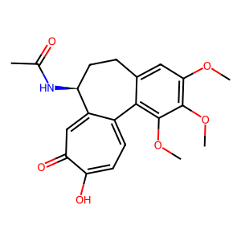 | CC(=O)N[C@H]2CCc3cc(OC)c(OC)c(OC)c3C1=CC=C(O)C(=O)C=C12 | [(4, 'S')]
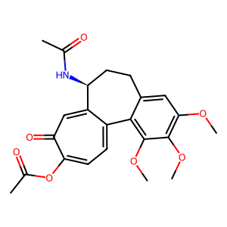 | CC(=O)OC1=CC=C2C(=CC1=O)[C@H](CCc3cc(OC)c(OC)c(OC)c23)NC(C)=O | [(12, 'S')]
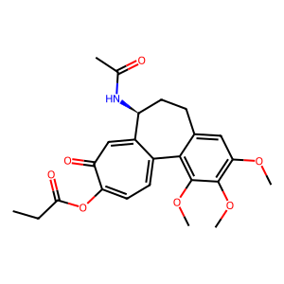 | CCC(=O)OC1=CC=C2C(=CC1=O)[C@H](CCc3cc(OC)c(OC)c(OC)c23)NC(C)=O | [(13, 'S')]
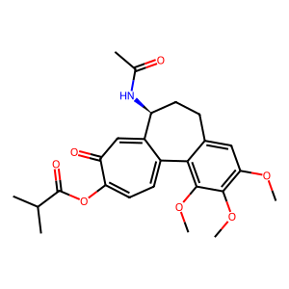 | CC(C)C(=O)OC1=CC=C2C(=CC1=O)[C@H](CCc3cc(OC)c(OC)c(OC)c23)NC(C)=O | [(14, 'S')]
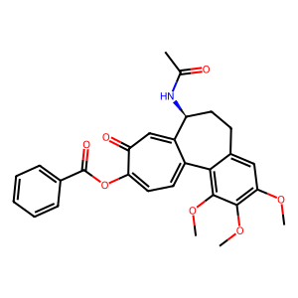 | CC(=O)N[C@H]3CCc4cc(OC)c(OC)c(OC)c4C2=CC=C(OC(=O)c1ccccc1)C(=O)C=C23 | [(4, 'S')]
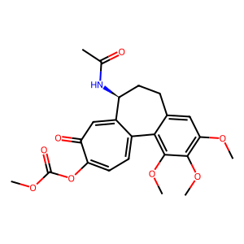 | O=C(OC)OC1=CC=C2C(=CC1=O)[C@H](CCc3cc(OC)c(OC)c(OC)c23)NC(C)=O | [(13, 'S')]
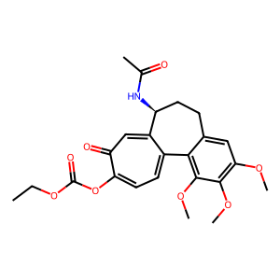 | O=C(OCC)OC1=CC=C2C(=CC1=O)[C@H](CCc3cc(OC)c(OC)c(OC)c23)NC(C)=O | [(14, 'S')]
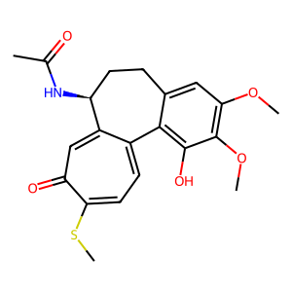 | CC(=O)N[C@H]2CCc3cc(OC)c(OC)c(O)c3C1=CC=C(SC)C(=O)C=C12 | [(4, 'S')]
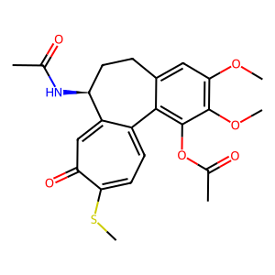 | CC(=O)Oc2c3C1=CC=C(SC)C(=O)C=C1[C@H](CCc3cc(OC)c2OC)NC(C)=O | [(16, 'S')]
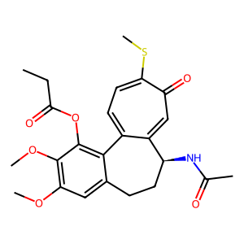 | CCC(=O)Oc2c3C1=CC=C(SC)C(=O)C=C1[C@H](CCc3cc(OC)c2OC)NC(C)=O | [(17, 'S')]
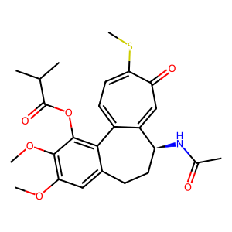 | CC(C)C(=O)Oc2c3C1=CC=C(SC)C(=O)C=C1[C@H](CCc3cc(OC)c2OC)NC(C)=O | [(18, 'S')]
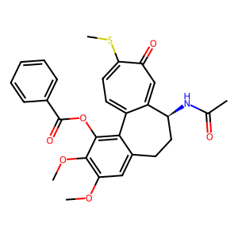 | CC(=O)N[C@H]3CCc4cc(OC)c(OC)c(OC(=O)c1ccccc1)c4C2=CC=C(SC)C(=O)C=C23 | [(4, 'S')]
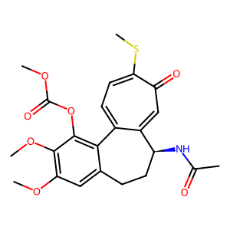 | O=C(OC)Oc2c3C1=CC=C(SC)C(=O)C=C1[C@H](CCc3cc(OC)c2OC)NC(C)=O | [(17, 'S')]
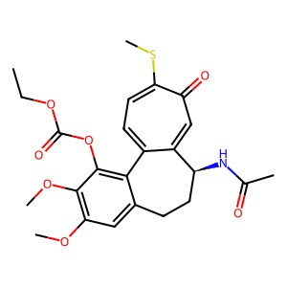 | O=C(OCC)Oc2c3C1=CC=C(SC)C(=O)C=C1[C@H](CCc3cc(OC)c2OC)NC(C)=O | [(18, 'S')]
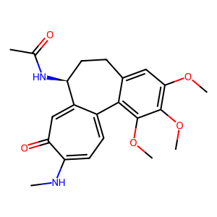 | CC(=O)N[C@H]2CCc3cc(OC)c(OC)c(OC)c3C1=CC=C(NC)C(=O)C=C12 | [(4, 'S')]
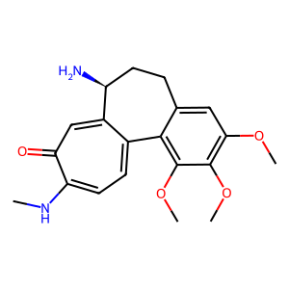 | COc2c3C1=CC=C(NC)C(=O)C=C1[C@@H](N)CCc3cc(OC)c2OC | [(14, 'S')]
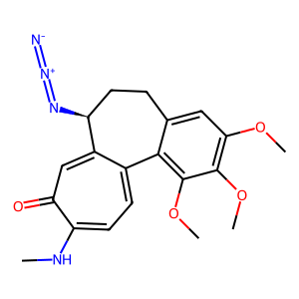 | COc2c3C1=CC=C(NC)C(=O)C=C1[C@H](CCc3cc(OC)c2OC)/N=[N+]=[N-] | [(14, 'S')]
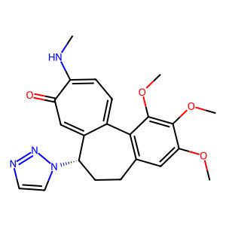 | COc3c(OC)c(OC)cc2CC[C@@H](C1=CC(=O)C(NC)=CC=C1c23)n4ccnn4 | [(13, 'S')]
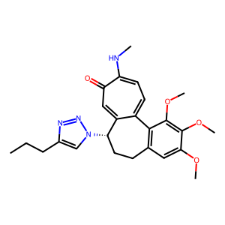 | COc3c(OC)c(OC)cc2CC[C@@H](C1=CC(=O)C(NC)=CC=C1c23)n4cc(nn4)CCC | [(13, 'S')]
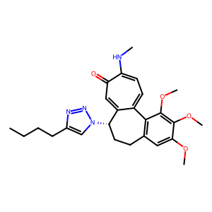 | COc3c(OC)c(OC)cc2CC[C@@H](C1=CC(=O)C(NC)=CC=C1c23)n4cc(nn4)CCCC | [(13, 'S')]
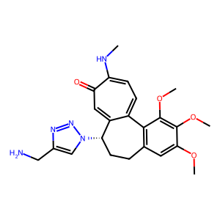 | COc3c(OC)c(OC)cc2CC[C@@H](C1=CC(=O)C(NC)=CC=C1c23)n4cc(nn4)CN | [(13, 'S')]
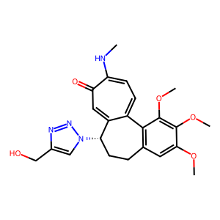 | COc3c(OC)c(OC)cc2CC[C@@H](C1=CC(=O)C(NC)=CC=C1c23)n4cc(nn4)CO | [(13, 'S')]
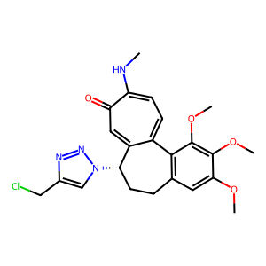 | COc3c(OC)c(OC)cc2CC[C@@H](C1=CC(=O)C(NC)=CC=C1c23)n4cc(nn4)CCl | [(13, 'S')]
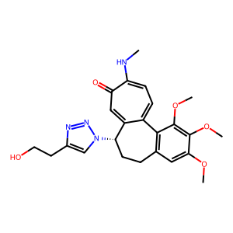 | COc3c(OC)c(OC)cc2CC[C@@H](C1=CC(=O)C(NC)=CC=C1c23)n4cc(nn4)CCO | [(13, 'S')]
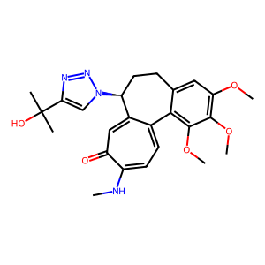 | CC(C)(O)c1cn(nn1)[C@H]3CCc2cc(OC)c(OC)c(OC)c2C4=CC=C(NC)C(=O)C=C34 | [(9, 'S')]
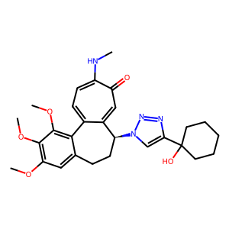 | OC1(CCCCC1)c2cn(nn2)[C@H]4CCc3cc(OC)c(OC)c(OC)c3C5=CC=C(NC)C(=O)C=C45 | [(12, 'S')]
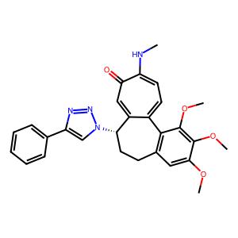 | COc3c(OC)c(OC)cc2CC[C@@H](C1=CC(=O)C(NC)=CC=C1c23)n4cc(nn4)c5ccccc5 | [(13, 'S')]
 | Clc1ccc(cc1)c2cn(nn2)[C@H]4CCc3cc(OC)c(OC)c(OC)c3C5=CC=C(NC)C(=O)C=C45 | [(12, 'S')]
 | COc3c(OC)c(OC)cc2CC[C@@H](C1=CC(=O)C(NC)=CC=C1c23)n4cc(nn4)c5ccccn5 | [(13, 'S')]
 | COc3c(OC)c(OC)cc2CC[C@@H](C1=CC(=O)C(NC)=CC=C1c23)n4cc(nn4)COCc5ccccc5 | [(13, 'S')]
 | O=C(OC)c1cn(nn1)[C@H]3CCc2cc(OC)c(OC)c(OC)c2C4=CC=C(NC)C(=O)C=C34 | [(9, 'S')]
 | O=C(OCC)c1cn(nn1)[C@H]3CCc2cc(OC)c(OC)c(OC)c2C4=CC=C(NC)C(=O)C=C34 | [(10, 'S')]
 | O=C(O)c1cn(nn1)[C@H]3CCc2cc(OC)c(OC)c(OC)c2C4=CC=C(NC)C(=O)C=C34 | [(8, 'S')]
 | Fc1ccc(cc1)COC(=O)c2cn(nn2)[C@H]4CCc3cc(OC)c(OC)c(OC)c3C5=CC=C(NC)C(=O)C=C45 | [(16, 'S')]
 | O=C(OCC)c4c(nnn4[C@H]2CCc1cc(OC)c(OC)c(OC)c1C3=CC=C(NC)C(=O)C=C23)C(=O)OCC | [(10, 'S')]
 | O=C(O)c4c(nnn4[C@H]2CCc1cc(OC)c(OC)c(OC)c1C3=CC=C(NC)C(=O)C=C23)C(=O)O | [(8, 'S')]
 | CCCCCCCCCCCCCCCC(=O)OCc1cn(nn1)[C@H]3CCc2cc(OC)c(OC)c(OC)c2C4=CC=C(NC)C(=O)C=C34 | [(24, 'S')]
 | FC(F)(F)CCC(=O)OCc1cn(nn1)[C@H]3CCc2cc(OC)c(OC)c(OC)c2C4=CC=C(NC)C(=O)C=C34 | [(15, 'S')]
 | CC(C)(C)OC(=O)NCCC(=O)OCc1cn(nn1)[C@H]3CCc2cc(OC)c(OC)c(OC)c2C4=CC=C(NC)C(=O)C=C34 | [(19, 'S')]
 | Clc1ccccc1C(=O)OCc2cn(nn2)[C@H]4CCc3cc(OC)c(OC)c(OC)c3C5=CC=C(NC)C(=O)C=C45 | [(16, 'S')]
 | COc3c(OC)c(OC)cc2CC[C@@H](C1=CC(=O)C(NC)=CC=C1c23)n4cc(nn4)COC(=O)c5ccncc5 | [(13, 'S')]
 | CC(C)C(=O)NCc1cn(nn1)[C@H]3CCc2cc(OC)c(OC)c(OC)c2C4=CC=C(NC)C(=O)C=C34 | [(12, 'S')]
 | CCCCCCCCCCCCCCCC(=O)NCc1cn(nn1)[C@H]3CCc2cc(OC)c(OC)c(OC)c2C4=CC=C(NC)C(=O)C=C34 | [(24, 'S')]
 | ClC(Cl)C(=O)NCc1cn(nn1)[C@H]3CCc2cc(OC)c(OC)c(OC)c2C4=CC=C(NC)C(=O)C=C34 | [(12, 'S')]
 | ClCCCCC(=O)NCc1cn(nn1)[C@H]3CCc2cc(OC)c(OC)c(OC)c2C4=CC=C(NC)C(=O)C=C34 | [(14, 'S')]
 | ClCCCCC(=O)NCc1cn(nn1)[C@H]3CCc2cc(OC)c(OC)c(OC)c2C4=CC=C(NC)C(=O)C=C34 | [(14, 'S')]
 | CC(C)(C)OC(=O)NCCC(=O)NCc1cn(nn1)[C@H]3CCc2cc(OC)c(OC)c(OC)c2C4=CC=C(NC)C(=O)C=C34 | [(19, 'S')]
 | Clc1ccccc1C(=O)NCc2cn(nn2)[C@H]4CCc3cc(OC)c(OC)c(OC)c3C5=CC=C(NC)C(=O)C=C45 | [(16, 'S')]
 | COc3c(OC)c(OC)cc2CC[C@@H](C1=CC(=O)C(NC)=CC=C1c23)n4cc(nn4)CNC(=O)c5ccncc5 | [(13, 'S')]
 | O=C(OC)NCc1cn(nn1)[C@H]3CCc2cc(OC)c(OC)c(OC)c2C4=CC=C(NC)C(=O)C=C34 | [(11, 'S')]
 | O=C(OCC)NCc1cn(nn1)[C@H]3CCc2cc(OC)c(OC)c(OC)c2C4=CC=C(NC)C(=O)C=C34 | [(12, 'S')]
 | O=C(OCC=C)NCc1cn(nn1)[C@H]3CCc2cc(OC)c(OC)c(OC)c2C4=CC=C(NC)C(=O)C=C34 | [(13, 'S')]
 | CC(C)COC(=O)NCc1cn(nn1)[C@H]3CCc2cc(OC)c(OC)c(OC)c2C4=CC=C(NC)C(=O)C=C34 | [(14, 'S')]
 | CC(C)(C)OC(=O)NCc1cn(nn1)[C@H]3CCc2cc(OC)c(OC)c(OC)c2C4=CC=C(NC)C(=O)C=C34 | [(14, 'S')]
 | ClC(Cl)(Cl)COC(=O)NCc1cn(nn1)[C@H]3CCc2cc(OC)c(OC)c(OC)c2C4=CC=C(NC)C(=O)C=C34 | [(15, 'S')]
 | O=C(Oc1ccccc1)NCc2cn(nn2)[C@H]4CCc3cc(OC)c(OC)c(OC)c3C5=CC=C(NC)C(=O)C=C45 | [(16, 'S')]
 | COc2c3C1=CC=C(NC)C(=O)C=C1[C@H](CCc3cc(OC)c2OC)NCC | [(14, 'S')]
 | COc2c3C1=CC=C(NC)C(=O)C=C1[C@H](CCc3cc(OC)c2OC)NCCC | [(14, 'S')]
 | COc2c3C1=CC=C(NC)C(=O)C=C1[C@H](CCc3cc(OC)c2OC)NCCCC | [(14, 'S')]
 | COc2c3C1=CC=C(NC)C(=O)C=C1[C@H](CCc3cc(OC)c2OC)NCCCCCCCCCC | [(14, 'S')]
 | CC(CC)N[C@H]2CCc3cc(OC)c(OC)c(OC)c3C1=CC=C(NC)C(=O)C=C12 | [(5, 'S')]
 | COc2c3C1=CC=C(NC)C(=O)C=C1[C@H](CCc3cc(OC)c2OC)NCCO | [(14, 'S')]
 | COc2c3C1=CC=C(NC)C(=O)C=C1[C@H](CCc3cc(OC)c2OC)NCCC#N | [(14, 'S')]
 | COc2c3C1=CC=C(NC)C(=O)C=C1[C@H](CCc3cc(OC)c2OC)NCCCCl | [(14, 'S')]
 | FC(F)(F)CCN[C@H]2CCc3cc(OC)c(OC)c(OC)c3C1=CC=C(NC)C(=O)C=C12 | [(7, 'S')]
 | COc2c3C1=CC=C(NC)C(=O)C=C1[C@H](CCc3cc(OC)c2OC)NCc4ccccc4 | [(14, 'S')]
 | Clc4ccccc4CN[C@H]2CCc3cc(OC)c(OC)c(OC)c3C1=CC=C(NC)C(=O)C=C12 | [(9, 'S')]
 | Oc1ccc(cc1)CN[C@H]3CCc4cc(OC)c(OC)c(OC)c4C2=CC=C(NC)C(=O)C=C23 | [(9, 'S')]
 | COc3c(OC)c(OC)cc4CC[C@H](NCc1ccncc1)C2=CC(=O)C(NC)=CC=C2c34 | [(13, 'S')]
 | COc3c(OC)c(OC)cc4CC[C@H](NCc1cccs1)C2=CC(=O)C(NC)=CC=C2c34 | [(13, 'S')]
 | NC(=O)N[C@H]2CCc3cc(OC)c(OC)c(OC)c3C1=CC=C(NC)C(=O)C=C12 | [(4, 'S')]
 | CNC(=O)N[C@H]2CCc3cc(OC)c(OC)c(OC)c3C1=CC=C(NC)C(=O)C=C12 | [(5, 'S')]
 | CC(C)NC(=O)N[C@H]2CCc3cc(OC)c(OC)c(OC)c3C1=CC=C(NC)C(=O)C=C12 | [(7, 'S')]
 | CN(C)C(=O)N[C@H]2CCc3cc(OC)c(OC)c(OC)c3C1=CC=C(NC)C(=O)C=C12 | [(6, 'S')]
 | CCN(CC)C(=O)N[C@H]2CCc3cc(OC)c(OC)c(OC)c3C1=CC=C(NC)C(=O)C=C12 | [(8, 'S')]
 | CC(C)N(C(C)C)C(=O)N[C@H]2CCc3cc(OC)c(OC)c(OC)c3C1=CC=C(NC)C(=O)C=C12 | [(10, 'S')]
 | O=C(N[C@H]2CCc3cc(OC)c(OC)c(OC)c3C1=CC=C(NC)C(=O)C=C12)N4CCOCC4 | [(3, 'S')]
 | COc2c3C1=CC=C(NC)C(=O)C=C1[C@H](CCc3cc(OC)c2OC)NC(=O)Nc4ccccc4 | [(14, 'S')]
 | Clc1ccc(cc1)NC(=O)N[C@H]3CCc4cc(OC)c(OC)c(OC)c4C2=CC=C(NC)C(=O)C=C23 | [(11, 'S')]
 | Fc1ccc(cc1)NC(=O)N[C@H]3CCc4cc(OC)c(OC)c(OC)c4C2=CC=C(NC)C(=O)C=C23 | [(11, 'S')]
 | FC(F)(F)c1ccc(cc1)NC(=O)N[C@H]3CCc4cc(OC)c(OC)c(OC)c4C2=CC=C(NC)C(=O)C=C23 | [(14, 'S')]
 | NC(=S)N[C@H]2CCc3cc(OC)c(OC)c(OC)c3C1=CC=C(NC)C(=O)C=C12 | [(4, 'S')]
 | CNC(=S)N[C@H]2CCc3cc(OC)c(OC)c(OC)c3C1=CC=C(NC)C(=O)C=C12 | [(5, 'S')]
 | CCCCNC(=S)N[C@H]2CCc3cc(OC)c(OC)c(OC)c3C1=CC=C(NC)C(=O)C=C12 | [(8, 'S')]
 | CN(C)C(=S)N[C@H]2CCc3cc(OC)c(OC)c(OC)c3C1=CC=C(NC)C(=O)C=C12 | [(6, 'S')]
 | CCN(CC)C(=S)N[C@H]2CCc3cc(OC)c(OC)c(OC)c3C1=CC=C(NC)C(=O)C=C12 | [(8, 'S')]
 | C=CCN(CC=C)C(=S)N[C@H]2CCc3cc(OC)c(OC)c(OC)c3C1=CC=C(NC)C(=O)C=C12 | [(10, 'S')]
 | OCCN(CCO)C(=S)N[C@H]2CCc3cc(OC)c(OC)c(OC)c3C1=CC=C(NC)C(=O)C=C12 | [(10, 'S')]
 | S=C(N[C@H]1CCc3cc(OC)c(OC)c(OC)c3C2=CC=C(NC)C(=O)C=C12)N4CCCC4 | [(3, 'S')]
 | Clc1ccc(cc1)NC(=S)N[C@H]3CCc4cc(OC)c(OC)c(OC)c4C2=CC=C(NC)C(=O)C=C23 | [(11, 'S')]
 | FC(F)(F)c1ccc(cc1)NC(=S)N[C@H]3CCc4cc(OC)c(OC)c(OC)c4C2=CC=C(NC)C(=O)C=C23 | [(14, 'S')]
 | O[C@@H](CNC(=S)N[C@H]2CCc3cc(OC)c(OC)c(OC)c3C1=CC=C(NC)C(=O)C=C12)[C@H]4OC(C)(C)O[C@@H]4[C@H]5COC(C)(C)O5 | [(1, 'S'), (7, 'S'), (32, 'R'), (38, 'R'), (39, 'R')]
 | OC[C@@H](O)[C@@H](O)[C@H](O)[C@@H](O)CNC(=S)N[C@H]2CCc3cc(OC)c(OC)c(OC)c3C1=CC=C(NC)C(=O)C=C12 | [(2, 'R'), (4, 'R'), (6, 'R'), (8, 'S'), (15, 'S')]
 | CC(C)(C)OC(=O)\N=C(/NC(=O)OC(C)(C)C)N[C@H]2CCc3cc(OC)c(OC)c(OC)c3C1=CC=C(NC)C(=O)C=C12 | [(18, 'S')]
 | N=C(N)N[C@H]2CCc3cc(OC)c(OC)c(OC)c3C1=CC=C(NC)C(=O)C=C12 | [(4, 'S')]

